Victor Yañez
Indicador de Evaluación | Categorías de Respuesta |  |  |  |  | Ponderación del Indicador de Evaluación
 | 100% | 80% | 60% | 30% | 0%
 | 7 | 5.6 | 4.2 | 2.1 | 1
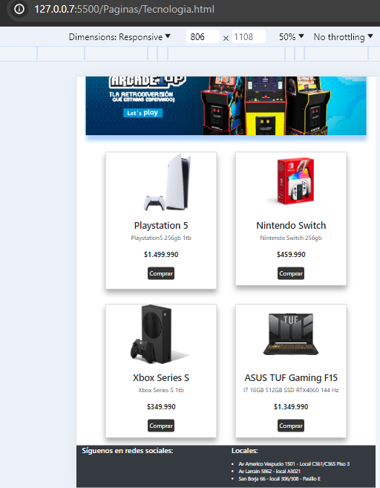
IL1.1 Describe el funcionamiento de la tecnología cliente-servidor, como así mismo elemento básico de TCP/IP, diferenciando lo que se puede hacer en Front-End y Back-End | 7 |  |  |  |  | 10%
IL1.2 Desarrolla una página web simple que se ejecute en Front-End, utilizando la versión actual de HTML | 7 |  |  |  |  | 30%
IL1.3 Diseña elementos de estilos en sus páginas web usando la versión actual de CSS para construir la maquetación de una página web | 7 |  |  |  |  | 10%
IL1.4 Integra algún framework de CSS para la maquetación de sus páginas, comprendiendo la importancia de dejarlas responsivas. | 7 |  |  |  |  | 10%
IL1.5 Incorpora herramientas de versionamiento para trabajar en el proyecto semestral, generando repositorios con GitHub | 7 |  |  |  |  | 5%
IL2.1 Utiliza lenguaje de programación de JavaScript para agregar funcionalidades del lado cliente para mejorar la carga de sus páginas web | 7 |  |  |  |  | 20%
IL2.2 Programa funcionalidades y validaciones en el ingreso de datos, tanto en formatos como en reglas de negocio, en el lado cliente, incorporando librerías de JavaScript, como por ejemplo Jquery. |  |  | 4.2 |  |  | 10%
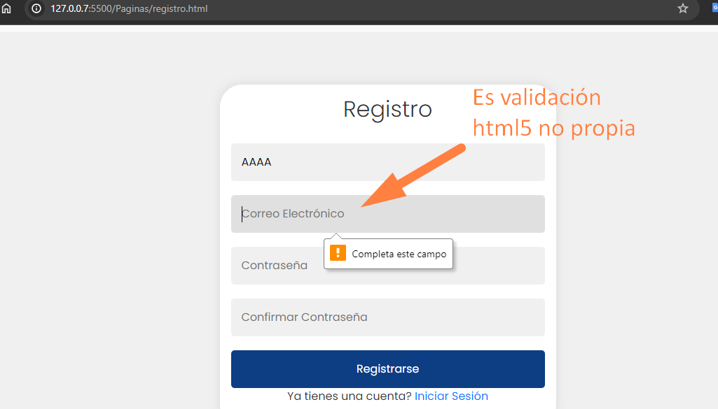
IL2.4 Aplica en su codificación las buenas prácticas del lenguaje JavaScript para generar un código legible según los requerimientos de este lenguaje | 7 |  |  |  |  | 5%
 | NOTA |  |  |  |  | 6.7

